様式 記載例 (B)
34条14号関係（洪水浸水想定区域） 申請様式 |  |  |  | 記載例（B）
１．申請地 |  | ○○市○○1丁目2番地

２．浸水想定区域 |  | 重信川水系重信川（国管理区間） | 重信川水系佐川川（県管理区間） |  | ※←２種類の区域図（国と県）の確認結果を記入してください。
 |  | 想定浸水深3.0ｍ未満 | 想定浸水深3.0ｍ未満 |  | 浸水想定区域外の場合も、3.0ｍ未満と記載してください。
３．避難先 |  |  |  |  | （判断に迷う場合は、安全側（浸水深の深い方）で判断してください。）

４．避難方法

５．避難経路

６．避難開始時期

７．避難解除時期

 |  |  |  |  |  | ※↓申請図面の作成にご活用ください。
申請図面 | 重信川水系重信川（国管理区間） |  |  |  |  | 地図の元データは、「（参考）シート」にあります。

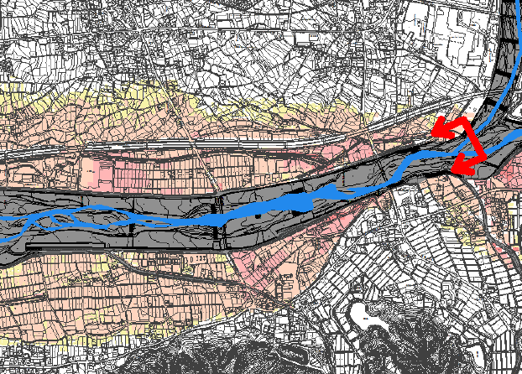

申請地

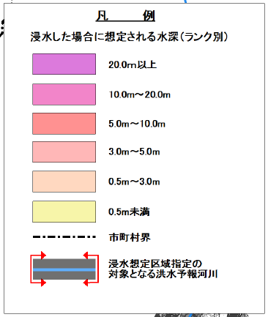
 |  |  |  |  | ※←申請地の場所を、赤丸で囲み、その付近に「申請地」と記載してください。

申請地
※区域外の場合
 |  |  |  |  | 記載例として、申請地が、想定浸水深3.0ｍ未満の場合は、赤色
 |  |  |  |  | 区域外の場合は、青色で表しています。
申請地
※3.0ｍ未満の場合

 | ※申請地は、ハザードマップ外 （ハザードマップの外側に申請地がある場合） |  |  |  | ※←申請地が、ハザードマップの外側になる場合は、
 |  |  |  |  | 地図を添付のうえ、「申請地は、ハザードマップ外」と記載してください。
重信川水系佐川川（県管理区間）

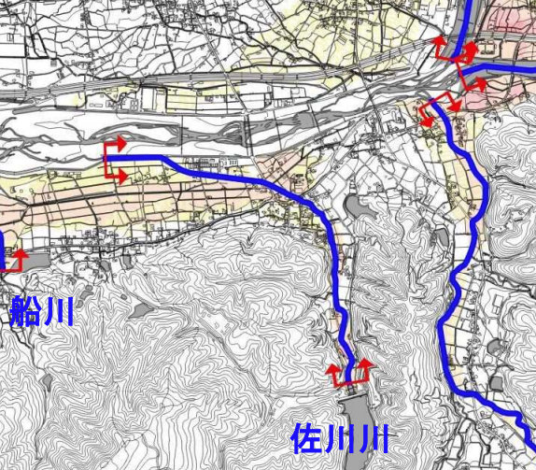
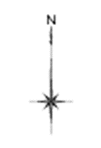

申請地

申請地

※区域外の場合
申請地

※3.0ｍ未満の場合

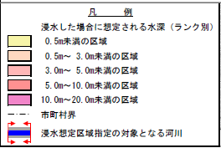

 | ※申請地は、ハザードマップ外 （ハザードマップの外側に申請地がある場合）

 | ※申請地は、ハザードマップ外 （ハザードマップの外側に申請地がある場合）

